記入例
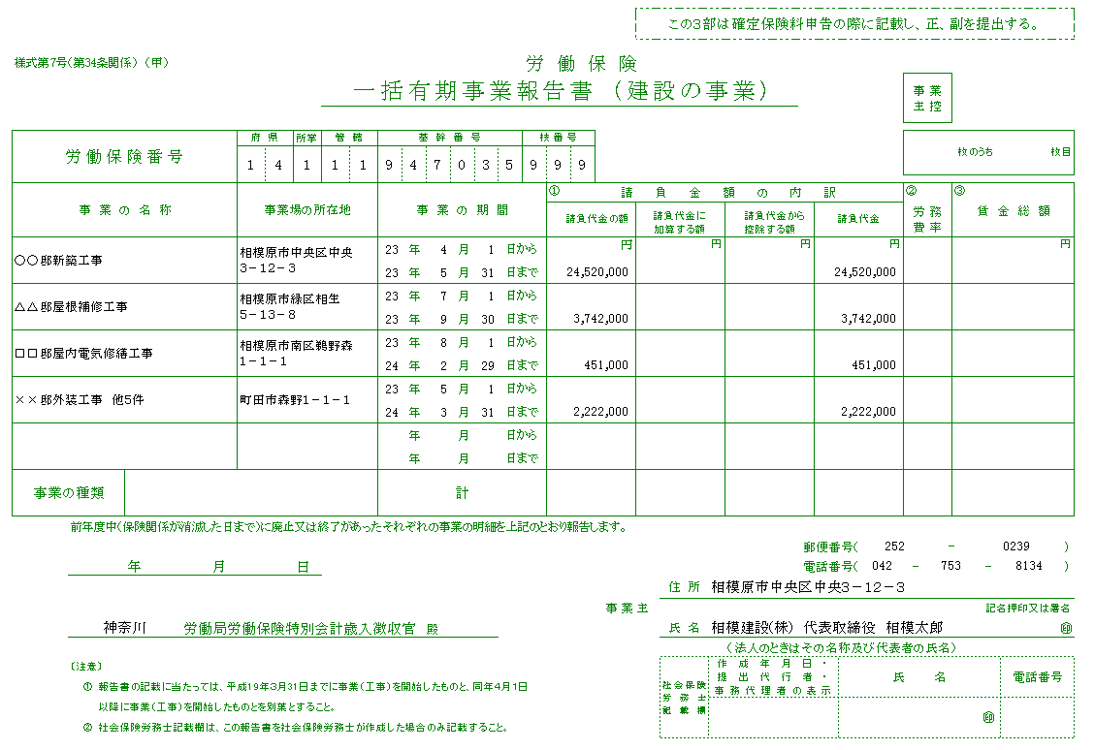
一括有期事業報告書 記入サンプル

※消費税を含めない請負代金をご記入ください。

記
入
不
要

6
11
7
発注者などから工事用の資材等を支給されたり、機械器具等を貸与された場合に、支給された物の価格相当額又は機械器具等の損料相当額を記入して下さい。（「機械装置」を除く）
請負代金の額に「機械装置」の価格が
含まれている場合は、
その価格を記入して下さい。

7
7
7
8

7
8
※工事の種類が同じ場合で、1件あたり500万円未満の事業は合算可能
（工事の種類が違う場合は、保険料率が異なるので合算しないでください）

元請け工事がなかった場合、「該当なし」と記載してください。
※記載箇所に指定はありません。

「一括有期事業報告書」とは・・・
令和7年4月1日～令和8年3月31日に終了した全ての元請工事について、労災保険料を算出するために事務組合へ報告いただく書類です。保険料は年度内に終了した工事に対して発生するので、令和7年3月31日以前に開始した工事であっても、終了が令和7年4月１日～令和8年3月31日の期間内であれば、記載願います。
なお、元請工事がなかった場合は、「該当なし」と記載し、提出いただくこととなります。

